パターン修正
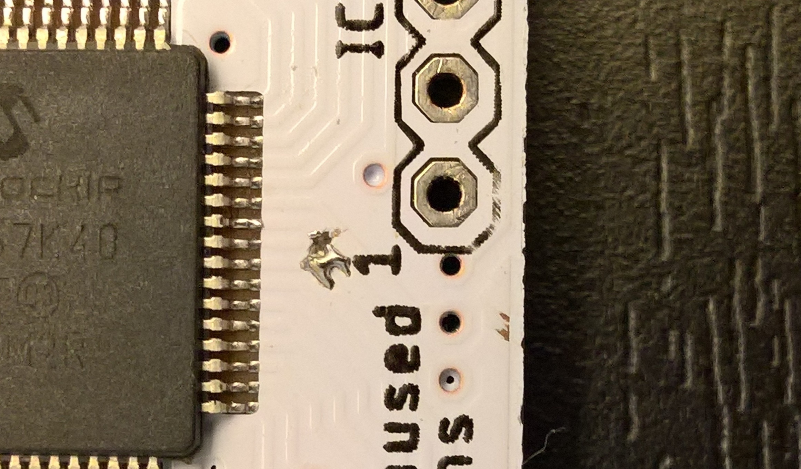
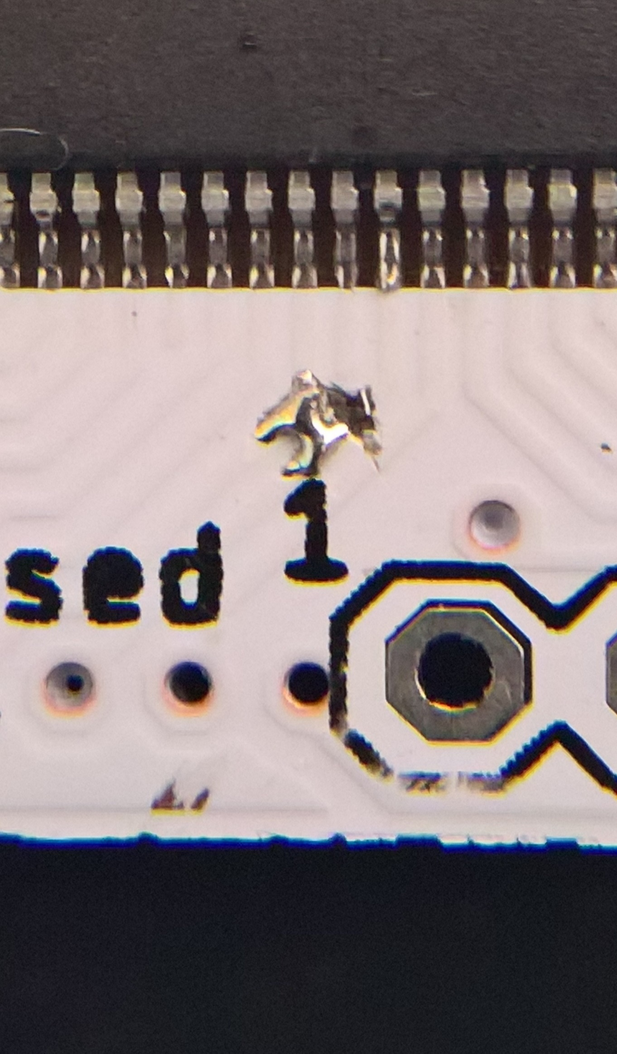
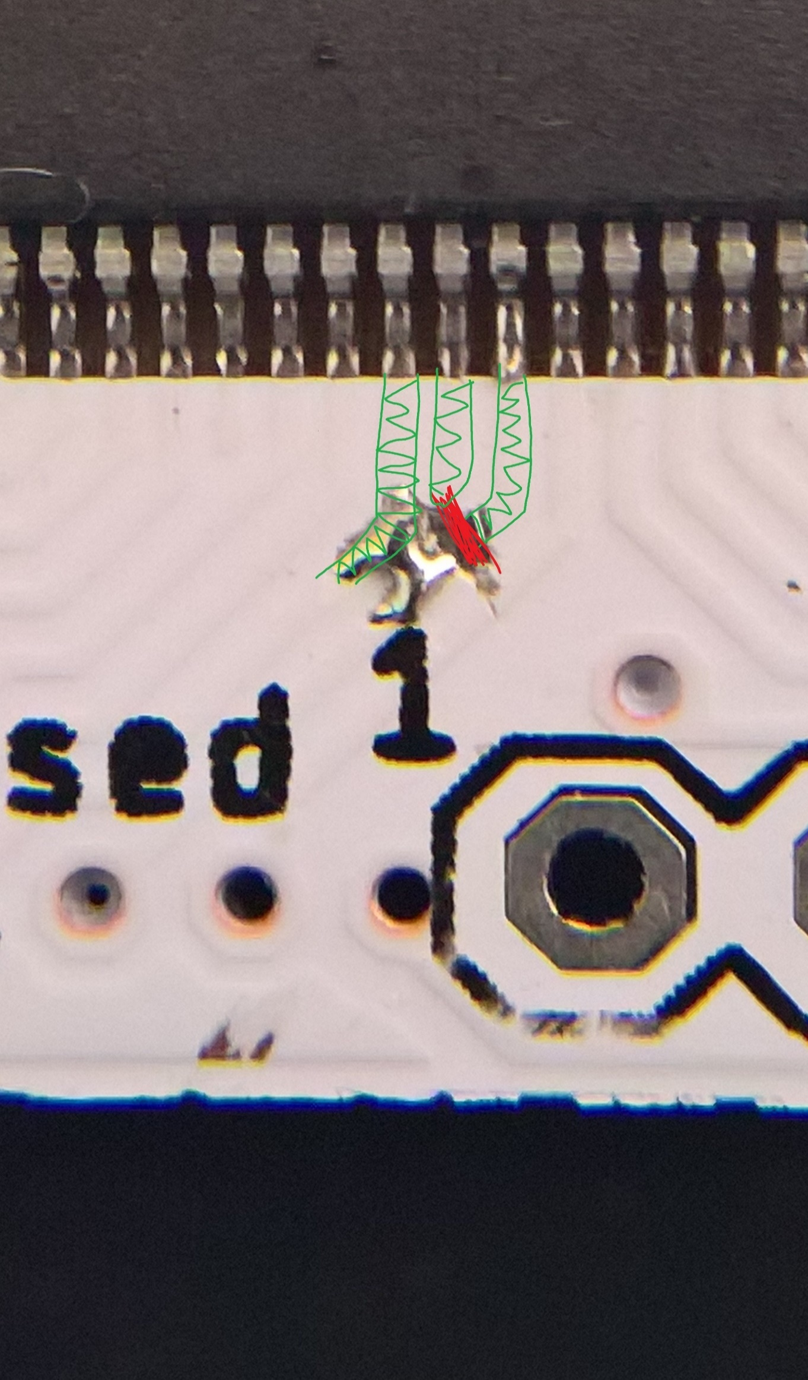
21ピンに接続されているパターンを19ピンに繋ぎ変える

配線追加
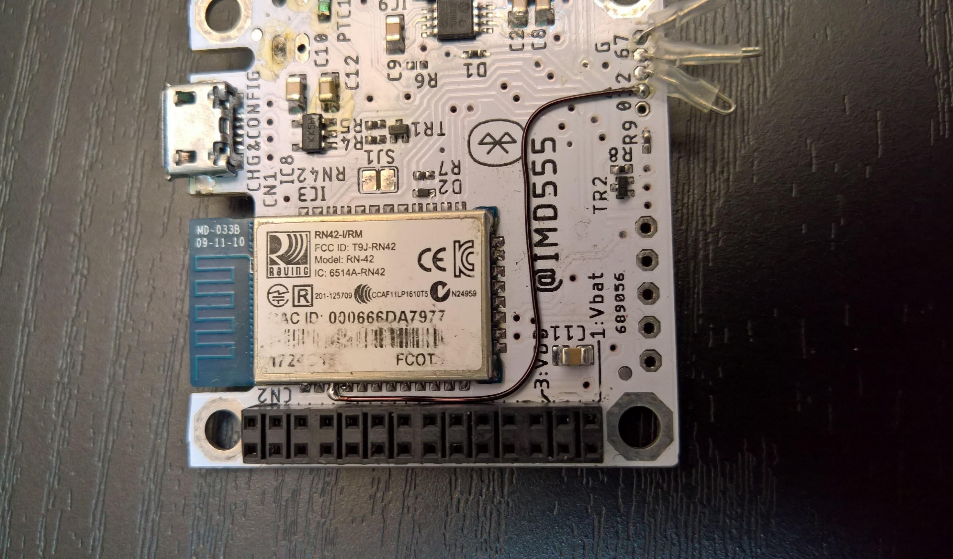
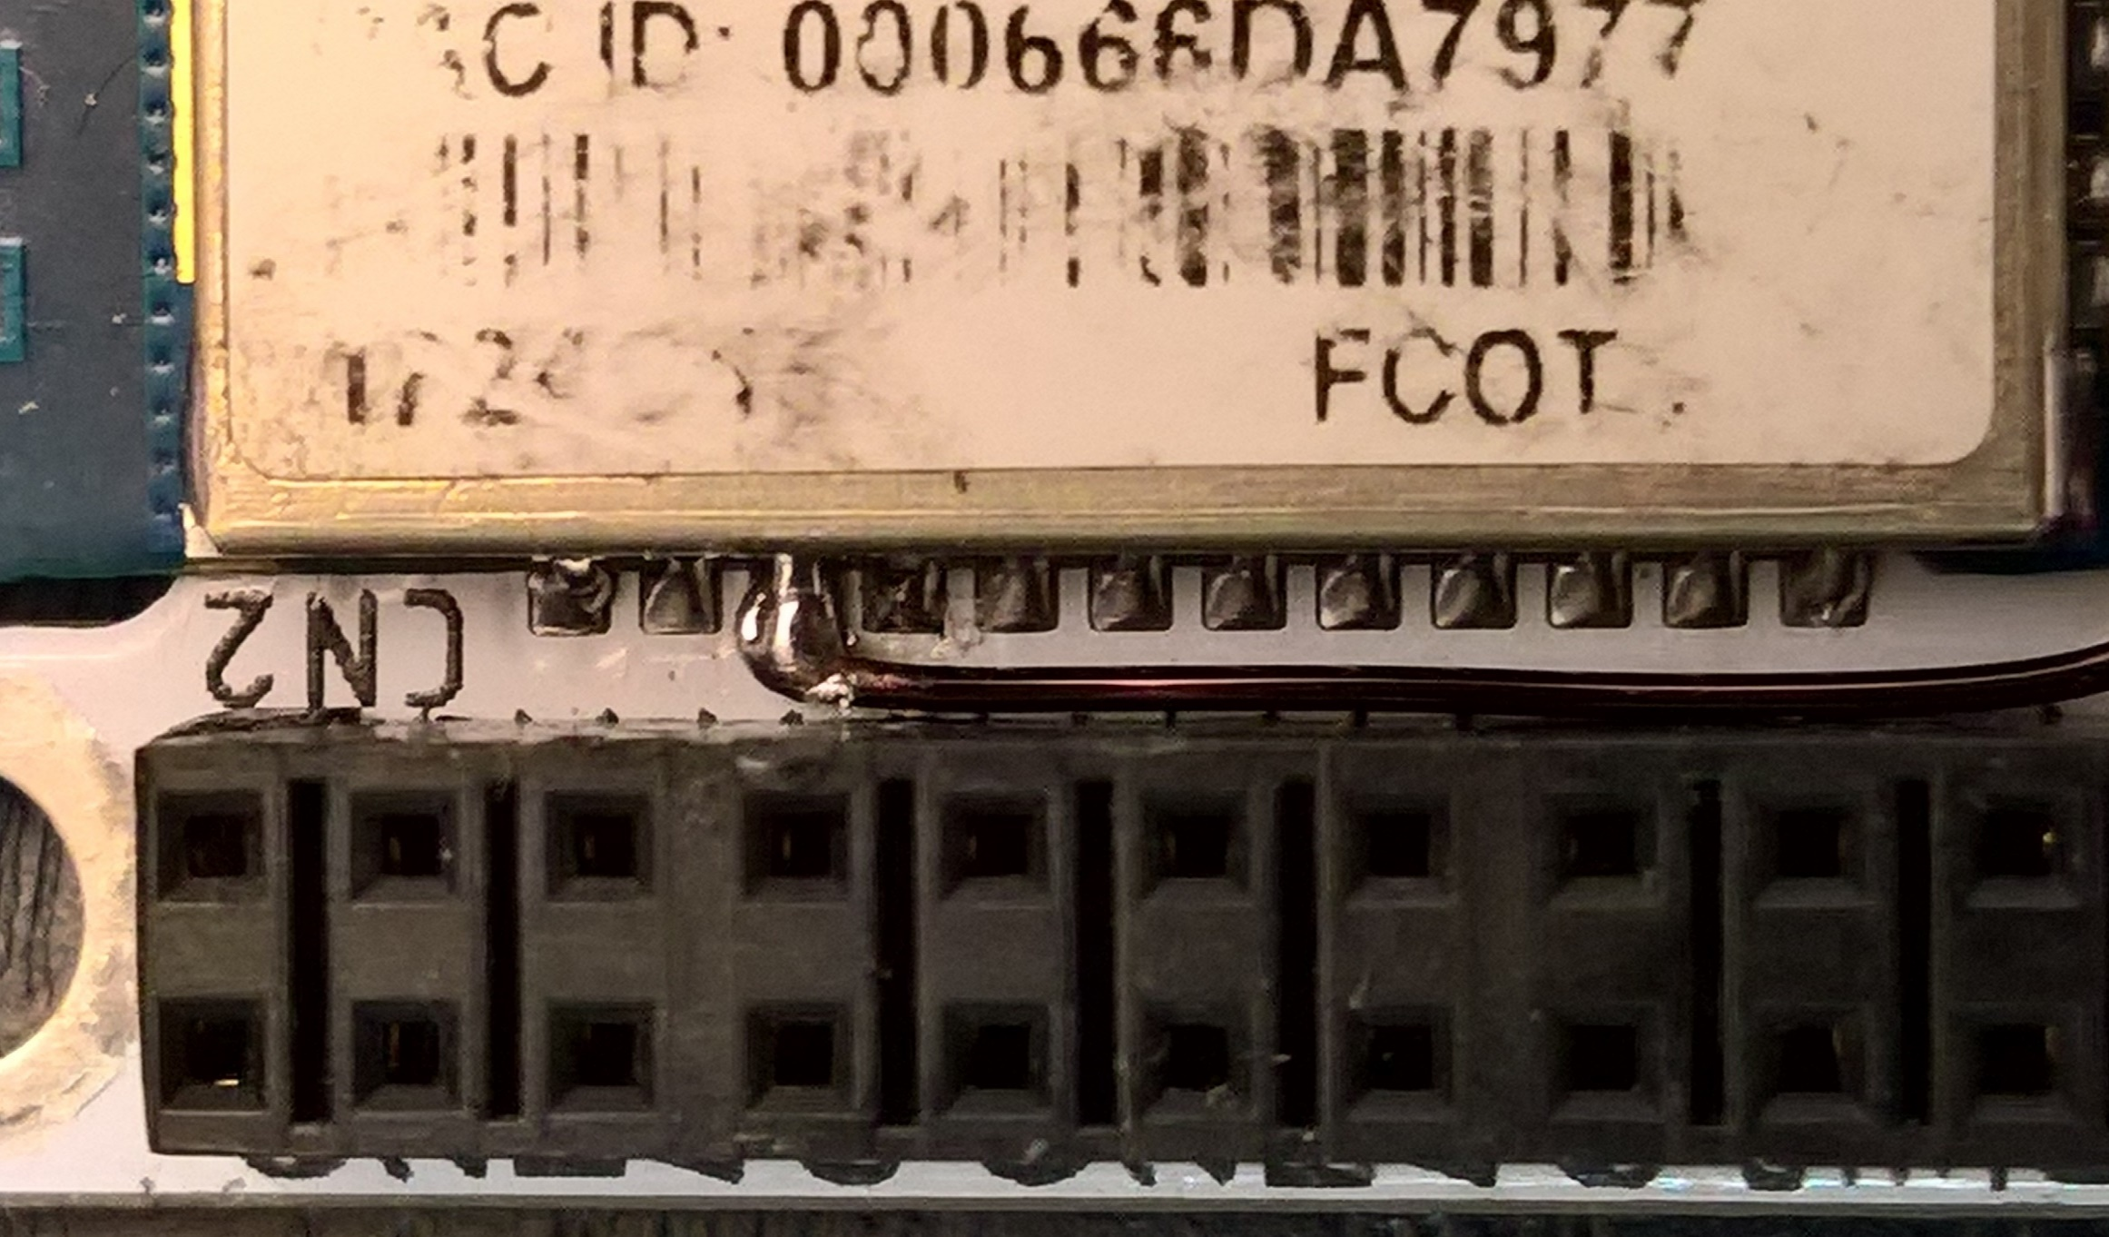
RN42の3ピンとRA1を接続

ピン配置
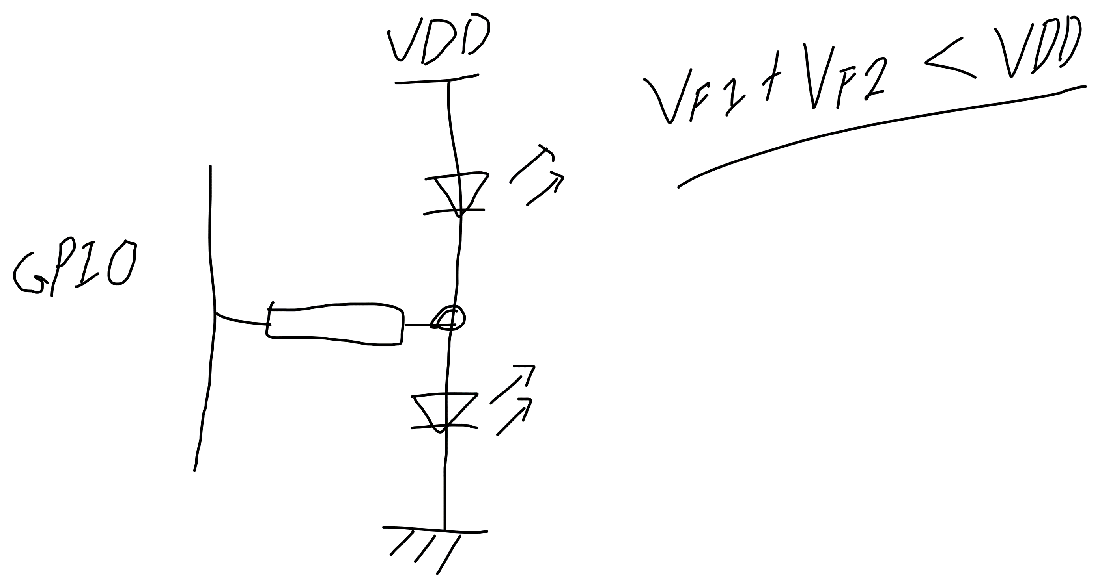
Pin | 接続先 | microQWERTY | Remote Control | 機能1 |  | 機能2 |  | 使用可能機能
1 | Vbat | - | - | 電源
2 | GND | GND | GND | 電源
3 | VDD | - | - | 電源
4 | GND | GND | GND | 電源
5 | RC0 | キーY0 | キーY0 | キーY0 | 最上段(推奨) |  |  | I2C/SPI/UART/INT/PWM
6 | RC1 | キーY1 | キーY1 | キーY1 | コモン側 |  |  | I2C/SPI/UART/INT/PWM
7 | RC6 | キーY2 | キーY2 | キーY2 | 選択時L |  |  | I2C/SPI/UART/INT/PWM
8 | RC7 | キーY3 |  | キーY3 | D無しも可 |  |  | I2C/SPI/UART/INT/PWM
9 | RC2 | キーY4 |  | キーY4 |  |  |  | I2C/SPI/UART/INT/PWM
10 | RC3 | キーY5 |  | キーY5 |  |  |  | I2C/SPI/UART/INT/PWM
11 | RC4 |  |  | キーY6 |  |  |  | I2C/SPI/UART/INT/PWM
12 | RC5 |  |  | キーY7 |  |  |  | I2C/SPI/UART/INT/PWM
13 | RB7 | キーX0 | キーX1 | キーX0 | 最左列(推奨) |  |  | I2C/SPI/UART/INT/ADC
14 | RB6 | キーX1 | キーX0 | キーX1 |  |  |  | I2C/SPI/UART/INT/ADC
15 | RB5 | キーX2 | キーX2 | キーX2 |  |  |  | I2C/SPI/UART/INT/ADC
16 | RB4 | キーX3 | キーX4 | キーX3 |  |  |  | I2C/SPI/UART/INT/ADC
17 | RB3 | キーX4 | キーX3 | キーX4 |  |  |  | I2C/SPI/UART/INT/ADC
18 | RB2 | キーX5 |  | キーX5 |  |  |  | I2C/SPI/UART/INT/ADC
19 | RB1 | キーX6 |  | キーX6 |  |  |  | I2C/SPI/UART/INT/ADC
20 | RB0 | キーX7 |  | キーX7 |  |  |  | I2C/SPI/UART/INT/ADC
21 | RE7(RD1) | キーX8 |  | キーX8 |  | LED7 |  | I2C/SPI/UART/INT/ADC/PWM | GPIOエキスパンダ
22 | RE6(RD0) | キーX9 |  | キーX9 |  | LED6 |  | I2C/SPI/UART/INT/ADC/PWM | 可変抵抗
23 | RE5 | キーX10 |  | キーX10 |  | LED5 |  | UART/INT/ADC/PWM | 調光したいLED
24 | RE4 | キーX11 |  | キーX11 |  | LED4 |  | UART/INT/ADC/PWM | 加速度センサー
25 | RE3 | LED3 |  | キーX12 |  | LED3 |  | UART/INT/ADC/PWM | 照度センサー
26 | RE2 | LED2 |  | キーX13 |  | LED2 |  | UART/INT/ADC/PWM | などなど接続可
27 | RE1 | LED1 |  | キーX14 |  | LED1 |  | UART/INT/ADC/PWM
28 | RE0 | LED0 |  | キーX15 |  | LED0 | ↑0から使用 | UART/INT/ADC/PWM

寸法
